Capteurs
 | Capteurs
 | Désignation | Représentation | Caractéristique | Role | Application
1 | Incterrupteurs |  |  | Permet ou non au courant de passer | Il peut être dit qu'il est litéralement utiliser partout
2 | Thermomètres | 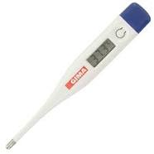
3
4
5
6
7
8
9
10

Connecteurs
 | Connecteurs
 | Désignation | Représentation | Caractéristique | Role | Application
1 | USB 2,0 | 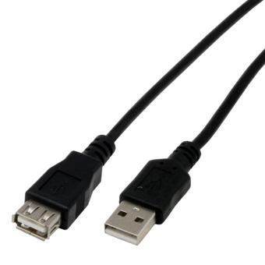 |  | Utiliser pour du transfert de donnée et la recharge de matériel | Tout type de matériel
2 | USB 3,0 |  |  | Utiliser pour du transfert de donnée et la recharge de matériel | Tout type de matériel
3 | Jack | 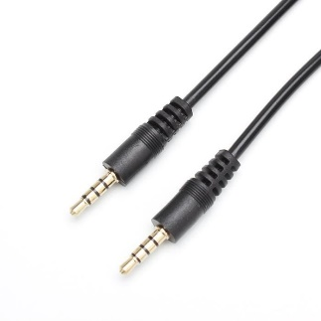 |  | Utiliser pour du transfert de son | Utiliser sur un grand nombre de supports
4 | HDMI | 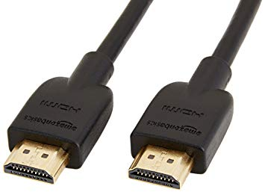 |  | Utiliser pour du transfert d'image
5 | VGA | 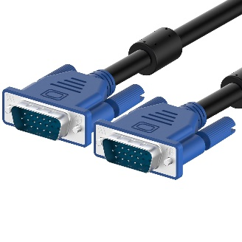 |  | Utiliser pour du transfert d'image
6 | DVI | 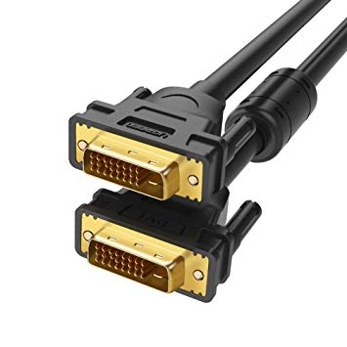 |  | Utiliser pour du transfert d'image
7 | MicroUSB | 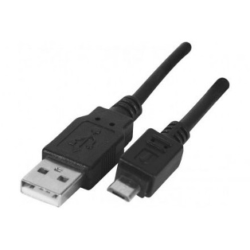 |  | Utiliser pour du transfert de donnée et la recharge de matériel
8 | USB-C | 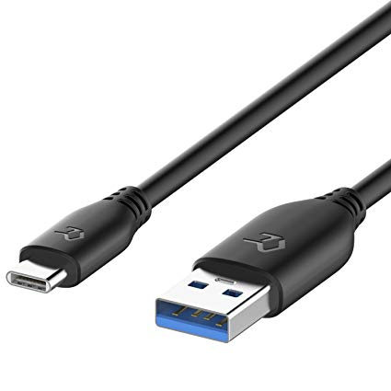 |  | Utiliser pour du transfert de donnée et la recharge de matériel
9 | Lightning | 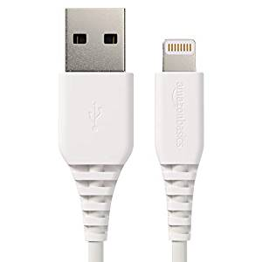 |  | Utiliser pour du transfert de donnée et la recharge de matériel
10 | SATA | 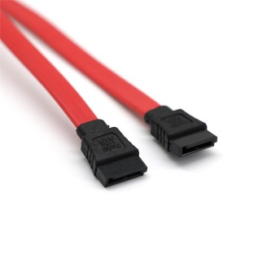 |  | Utiliser pour la connection de disques durs

Support de communication
 | Support de communication
 | Désignation | Représentation | Caractéristique | Role | Application
1 | Bluetooth |  |  | Pemrt la transmission de donné sécuriser sur une courte distance sans contact | Il est utiliser dans un multitude d'appareil, notaments dans les smatphones
2 | 4G | 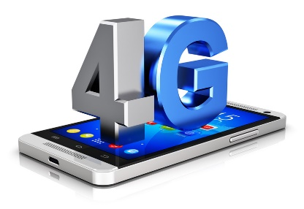 |  | Permet le transfert rapide de donnée via des antennes et des satelites | Elle est majoritairement utiliser par des smartphones, mais aussi par des clé 4G
3 | Fibre Obtique |  |  | Permet d'envoyer des donner avec un très haut débit | Utiliser pour une connection à haut débit.
4 | Cellulaire | 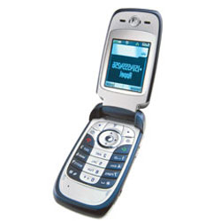 |  | Moyen de communication | Encore utiliser de nos jours, c'est un bon moyen de communication
5 | 3G | 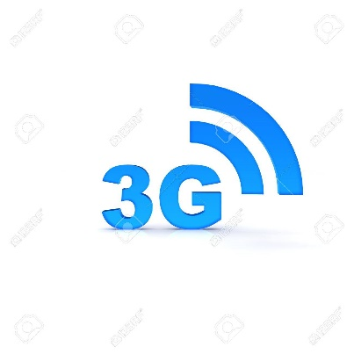 |  | Permet le transfert rapide de donnée via des antennes et des satelites en plus lent que la 4G | Elle est majoritairement utiliser par des smartphones, mais aussi par des clé 3G
6 | ADSL |  |  | Permet de crée un réseau domestque pour y établir une connection internet | Utiliser dans des maison pour avoir un accès a internet
7 | NFC | 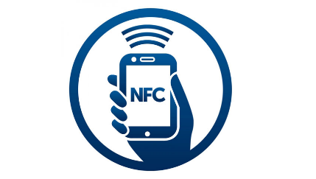 |  | Cette technologie est utiliser pour de la lecture sans contact | Dans certain festivals comme identification
8 | Radio | 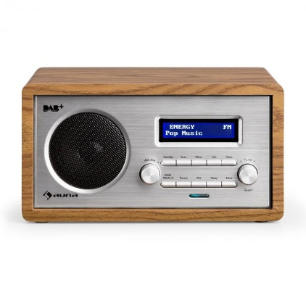 |  | Permet d'écouter les informations passées sur les fréquences de diffusion radio | Utiliser dans les automobiles depuis un bout de temps
9 | smarthpone | 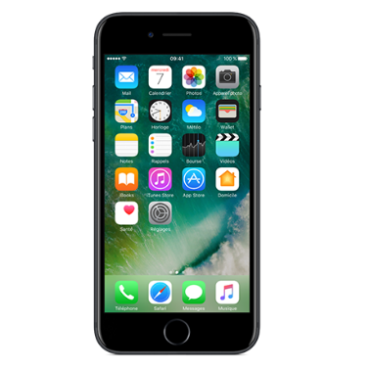 |  | Identifier comme l'extention "ultime" de la main, c'est un vrai ordinateur portable miniature et puissant | Utiliser par le grand public
10

Actionneurs
 | Actionneurs
 | Désignation | Représentation | Caractéristique | Role | Application
1 | Moteur Pas à pas | 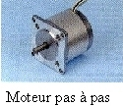 |  |  | On l'utilise par exemple dans le lecteur de disquettes d'un ordinateur.
2 | Afficheur 7 Segments | 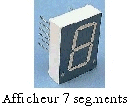 |  |  | très présent sur les calculatrices et les montres à affichage numérique
3 | Ventilateur |  |  |  | On l'utilise en général pour refroidir un système.
4 | Electrovanne |  |  |  | On l'utilise par exemple dans un système d'arrosage automatique.
5 | Moteur à courant continu | 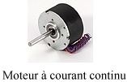 |  |  | Ils sont utiliser dans divers jouets
6 | Verin rotatif |  |  |  | ca tourne
7 | Buzzer |  |  |  | Un buzzer est utiliser dans divers objets comme des jouets
8 | Voyant |  |  |  | les voyants sont utiliser dans de multiples systèmes comme sur certains téléphones
9 | Résistance choffante | 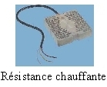 |  |  | Elles sont appliqué dans les radiateurs
10 | Verin |  |  |  | Ils sont utiliser dans divers systèmes méchaniques comme des peleteuses ou autre outils de chantier

